Pics
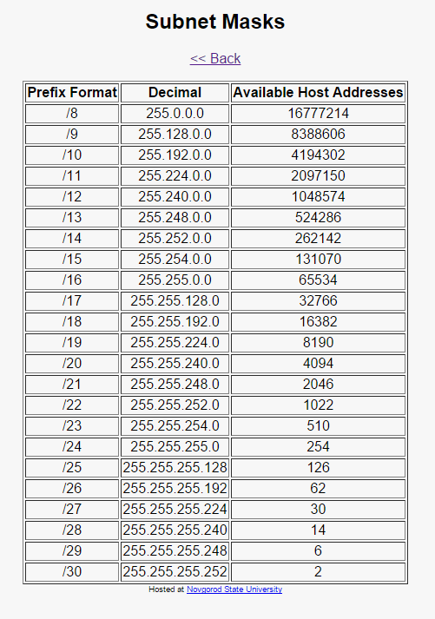
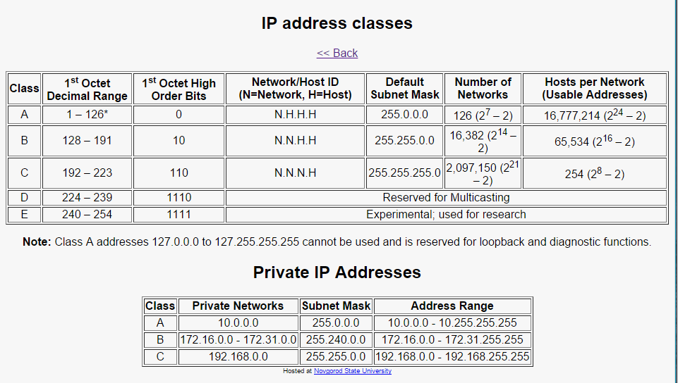
https://gyazo.com/965d557d70c5279fa779f0d9bc06a12d

 |  |  | Decimal | Binary | Hexadecimal
 |  |  | 0 | 0 | 0
 |  |  | 1 | 1 | 1
 |  |  | 2 | 10 | 2
 |  |  | 3 | 11 | 3
 |  |  | 4 | 100 | 4
 |  |  | 5 | 101 | 5
 |  |  | 6 | 110 | 6
 |  |  | 7 | 111 | 7
 |  |  | 8 | 1000 | 8
 |  | https://gyazo.com/d9586d8eb8244945927750aa8efc3431 | 9 | 1001 | 9
 |  |  | 10 | 1010 | A
 |  |  | 11 | 1011 | B
 |  |  | 12 | 1100 | C
 |  |  | 13 | 1101 | D
 |  |  | 14 | 1110 | E
 |  |  | 15 | 1111 | F

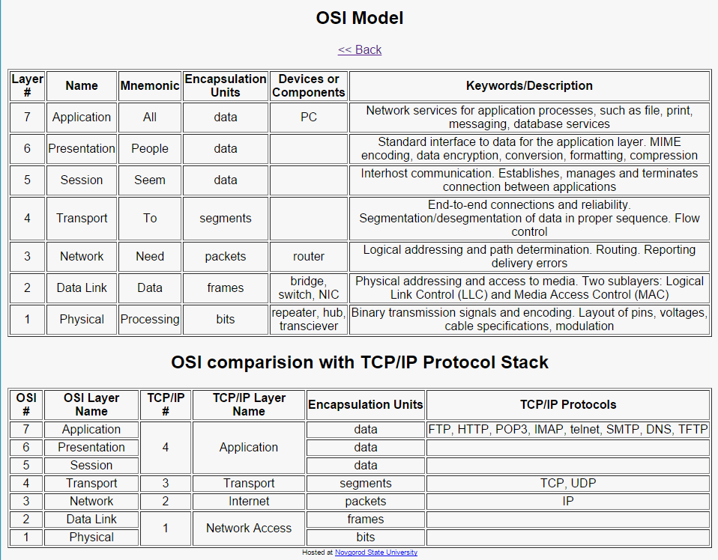
 |  |  | 16 | 0001 0000 | 10
 |  |  | 17 | 0001 0001 | 11
 |  |  | 18 | 0001 0010 | 12
 |  |  | 19 | 0001 0011 | 13
 |  |  | 20 | 0001 0100 | 14
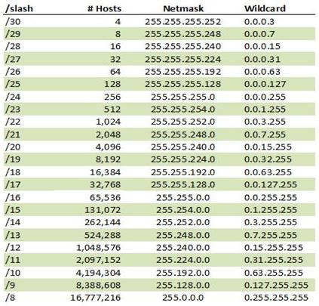
 |  |  | 21 | 0001 0101 | 15
 |  |  | 22 | 0001 0110 | 16
 |  |  | 23 | 0001 0111 | 17
 |  |  | 24 | 0001 1000 | 18
 |  |  | 25 | 0001 1001 | 19
 |  |  | 26 | 0001 1010 | 1A
 |  |  | 27 | 0001 1011 | 1B
 |  |  | 28 | 0001 1100 | 1C
 |  |  | 29 | 0001 1101 | 1D
 |  |  | 30 | 0001 1110 | 1E
 | https://gyazo.com/6d20db999b146375856a9d8a568b1b52 |  | 31 | 0001 1111 | 1F
 |  |  | 32 | 0010 0000 | 20
 |  |  | 33 | 0010 0001 | 21
 |  |  | 34 | 0010 0010 | 22
 |  |  | 35 | 0010 0011 | 23
 |  |  | 36 | 0010 0100 | 24
 |  |  | 37 | 0010 0101 | 25
 |  |  | 38 | 0010 0110 | 26
 |  |  | 39 | 0010 0111 | 27
 |  |  | 40 | 0010 1000 | 28
 |  |  | 41 | 0010 1001 | 29
 |  |  | 42 | 0010 1010 | 2A
 |  |  | 43 | 0010 1011 | 2B
 |  |  | 44 | 0010 1100 | 2C
 |  |  | 45 | 0010 1101 | 2D
 |  |  | 46 | 0010 1110 | 2E
 |  |  | 47 | 0010 1111 | 2F
 |  |  | 48 | 0011 0000 | 30
 |  |  | 49 | 0011 0001 | 31
 |  |  | 50 | 0011 0010 | 32
 |  |  | 51 | 0011 0011 | 33
 |  |  | 52 | 0011 0100 | 34
 |  |  | 53 | 0011 0101 | 35
 |  |  | 54 | 0011 0110 | 36
 |  |  | 55 | 0011 0111 | 37
 |  |  | 56 | 0011 1000 | 38
 |  |  | 57 | 0011 1001 | 39
 |  |  | 58 | 0011 1010 | 3A
 |  |  | 59 | 0011 1011 | 3B
 |  |  | 60 | 0011 1100 | 3C
 |  |  | 61 | 0011 1101 | 3D
 |  |  | 62 | 0011 1110 | 3E
 |  |  | 63 | 0011 1111 | 3F
 |  |  | 64 | 0100 0000 | 40
 |  |  | 65 | 0100 0001 | 41
 |  |  | 66 | 0100 0010 | 42
 |  |  | 67 | 0100 0011 | 43
 |  |  | 68 | 0100 0100 | 44
 |  |  | 69 | 0100 0101 | 45
 |  |  | 70 | 0100 0110 | 46
 |  |  | 71 | 0100 0111 | 47
 |  |  | 72 | 0100 1000 | 48
 |  |  | 73 | 0100 1001 | 49
 |  |  | 74 | 0100 1010 | 4A
 |  |  | 75 | 0100 1011 | 4B
 |  |  | 76 | 0100 1100 | 4C
 |  |  | 77 | 0100 1101 | 4D
 |  |  | 78 | 0100 1110 | 4E
 |  |  | 79 | 0100 1111 | 4F
 |  |  | 80 | 0101 0000 | 50
 |  |  | 81 | 0101 0001 | 51
 |  |  | 82 | 0101 0010 | 52
 |  |  | 83 | 0101 0011 | 53
 |  |  | 84 | 0101 0100 | 54
 |  |  | 85 | 0101 0101 | 55
 |  |  | 86 | 0101 0110 | 56
 |  |  | 87 | 0101 0111 | 57
 |  |  | 88 | 0101 1000 | 58
 |  |  | 89 | 0101 1001 | 59
 |  |  | 90 | 0101 1010 | 5A
 |  |  | 91 | 0101 1011 | 5B
 |  |  | 92 | 0101 1100 | 5C
 |  |  | 93 | 0101 1101 | 5D
 |  |  | 94 | 0101 1110 | 5E
 |  |  | 95 | 0101 1111 | 5F
 |  |  | 96 | 0110 0000 | 60
 |  |  | 97 | 0110 0001 | 61
 |  |  | 98 | 0110 0010 | 62
 |  |  | 99 | 0110 0011 | 63
 |  |  | 100 | 0110 0100 | 64
 |  |  | 101 | 0110 0101 | 65
 |  |  | 102 | 0110 0110 | 66
 |  |  | 103 | 0110 0111 | 67
 |  |  | 104 | 0110 1000 | 68
 |  |  | 105 | 0110 1001 | 69
 |  |  | 106 | 0110 1010 | 6A
 |  |  | 107 | 0110 1011 | 6B
 |  |  | 108 | 0110 1100 | 6C
 |  |  | 109 | 0110 1101 | 6D
 |  |  | 110 | 0110 1110 | 6E
 |  |  | 111 | 0110 1111 | 6F
 |  |  | 112 | 0111 0000 | 70
 |  |  | 113 | 0111 0001 | 71
 |  |  | 114 | 0111 0010 | 72
 |  |  | 115 | 0111 0011 | 73
 |  |  | 116 | 0111 0100 | 74
 |  |  | 117 | 0111 0101 | 75
 |  |  | 118 | 0111 0110 | 76
 |  |  | 119 | 0111 0111 | 77
 |  |  | 120 | 0111 1000 | 78
 |  |  | 121 | 0111 1001 | 79
 |  |  | 122 | 0111 1010 | 7A
 |  |  | 123 | 0111 1011 | 7B
 |  |  | 124 | 0111 1100 | 7C
 |  |  | 125 | 0111 1101 | 7D
 |  |  | 126 | 0111 1110 | 7E
 |  |  | 127 | 0111 1111 | 7F
 |  |  | 128 | 1000 0000 | 80
 |  |  | 129 | 1000 0001 | 81
 |  |  | 130 | 1000 0010 | 82
 |  |  | 131 | 1000 0011 | 83
 |  |  | 132 | 1000 0100 | 84
 |  |  | 133 | 1000 0101 | 85
 |  |  | 134 | 1000 0110 | 86
 |  |  | 135 | 1000 0111 | 87
 |  |  | 136 | 1000 1000 | 88
 |  |  | 137 | 1000 1001 | 89
 |  |  | 138 | 1000 1010 | 8A
 |  |  | 139 | 1000 1011 | 8B
 |  |  | 140 | 1000 1100 | 8C
 |  |  | 141 | 1000 1101 | 8D
 |  |  | 142 | 1000 1110 | 8E
 |  |  | 143 | 1000 1111 | 8F
 |  |  | 144 | 1001 0000 | 90
 |  |  | 145 | 1001 0001 | 91
 |  |  | 146 | 1001 0010 | 92
 |  |  | 147 | 1001 0011 | 93
 |  |  | 148 | 1001 0100 | 94
 |  |  | 149 | 1001 0101 | 95
 |  |  | 150 | 1001 0110 | 96
 |  |  | 151 | 1001 0111 | 97
 |  |  | 152 | 1001 1000 | 98
 |  |  | 153 | 1001 1001 | 99
 |  |  | 154 | 1001 1010 | 9A
 |  |  | 155 | 1001 1011 | 9B
 |  |  | 156 | 1001 1100 | 9C
 |  |  | 157 | 1001 1101 | 9D
 |  |  | 158 | 1001 1110 | 9E
 |  |  | 159 | 1001 1111 | 9F
 |  |  | 160 | 1010 0000 | A0
 |  |  | 161 | 1010 0001 | A1
 |  |  | 162 | 1010 0010 | A2
 |  |  | 163 | 1010 0011 | A3
 |  |  | 164 | 1010 0100 | A4
 |  |  | 165 | 1010 0101 | A5
 |  |  | 166 | 1010 0110 | A6
 |  |  | 167 | 1010 0111 | A7
 |  |  | 168 | 1010 1000 | A8
 |  |  | 169 | 1010 1001 | A9
 |  |  | 170 | 1010 1010 | AA
 |  |  | 171 | 1010 1011 | AB
 |  |  | 172 | 1010 1100 | AC
 |  |  | 173 | 1010 1101 | AD
 |  |  | 174 | 1010 1110 | AE
 |  |  | 175 | 1010 1111 | AF
 |  |  | 176 | 1011 0000 | B0
 |  |  | 177 | 1011 0001 | B1
 |  |  | 178 | 1011 0010 | B2
 |  |  | 179 | 1011 0011 | B3
 |  |  | 180 | 1011 0100 | B4
 |  |  | 181 | 1011 0101 | B5
 |  |  | 182 | 1011 0110 | B6
 |  |  | 183 | 1011 0111 | B7
 |  |  | 184 | 1011 1000 | B8
 |  |  | 185 | 1011 1001 | B9
 |  |  | 186 | 1011 1010 | BA
 |  |  | 187 | 1011 1011 | BB
 |  |  | 188 | 1011 1100 | BC
 |  |  | 189 | 1011 1101 | BD
 |  |  | 190 | 1011 1110 | BE
 |  |  | 191 | 1011 1111 | BF
 |  |  | 192 | 1100 0000 | C0
 |  |  | 193 | 1100 0001 | C1
 |  |  | 194 | 1100 0010 | C2
 |  |  | 195 | 1100 0011 | C3
 |  |  | 196 | 1100 0100 | C4
 |  |  | 197 | 1100 0101 | C5
 |  |  | 198 | 1100 0110 | C6
 |  |  | 199 | 1100 0111 | C7
 |  |  | 200 | 1100 1000 | C8
 |  |  | 201 | 1100 1001 | C9
 |  |  | 202 | 1100 1010 | CA
 |  |  | 203 | 1100 1011 | CB
 |  |  | 204 | 1100 1100 | CC
 |  |  | 205 | 1100 1101 | CD
 |  |  | 206 | 1100 1110 | CE
 |  |  | 207 | 1100 1111 | CF
 |  |  | 208 | 1101 0000 | D0
 |  |  | 209 | 1101 0001 | D1
 |  |  | 210 | 1101 0010 | D2
 |  |  | 211 | 1101 0011 | D3
 |  |  | 212 | 1101 0100 | D4
 |  |  | 213 | 1101 0101 | D5
 |  |  | 214 | 1101 0110 | D6
 |  |  | 215 | 1101 0111 | D7
 |  |  | 216 | 1101 1000 | D8
 |  |  | 217 | 1101 1001 | D9
 |  |  | 218 | 1101 1010 | DA
 |  |  | 219 | 1101 1011 | DB
 |  |  | 220 | 1101 1100 | DC
 |  |  | 221 | 1101 1101 | DD
 |  |  | 222 | 1101 1110 | DE
 |  |  | 223 | 1101 1111 | DF
 |  |  | 224 | 1110 0000 | E0
 |  |  | 225 | 1110 0001 | E1
 |  |  | 226 | 1110 0010 | E2
 |  |  | 227 | 1110 0011 | E3
 |  |  | 228 | 1110 0100 | E4
 |  |  | 229 | 1110 0101 | E5
 |  |  | 230 | 1110 0110 | E6
 |  |  | 231 | 1110 0111 | E7
 |  |  | 232 | 1110 1000 | E8
 |  |  | 233 | 1110 1001 | E9
 |  |  | 234 | 1110 1010 | EA
 |  |  | 235 | 1110 1011 | EB
 |  |  | 236 | 1110 1100 | EC
 |  |  | 237 | 1110 1101 | ED
 |  |  | 238 | 1110 1110 | EE
 |  |  | 239 | 1110 1111 | EF
 |  |  | 240 | 1111 0000 | F0
 |  |  | 241 | 1111 0001 | F1
 |  |  | 242 | 1111 0010 | F2
 |  |  | 243 | 1111 0011 | F3
 |  |  | 244 | 1111 0100 | F4
 |  |  | 245 | 1111 0101 | F5
 |  |  | 246 | 1111 0110 | F6
 |  |  | 247 | 1111 0111 | F7
 |  |  | 248 | 1111 1000 | F8
 |  |  | 249 | 1111 1001 | F9
 |  |  | 250 | 1111 1010 | FA
 |  |  | 251 | 1111 1011 | FB
 |  |  | 252 | 1111 1100 | FC
 |  |  | 253 | 1111 1101 | FD
 |  |  | 254 | 1111 1110 | FE
 |  |  | 255 | 1111 1111 | FF

